T.CONTENT
 | 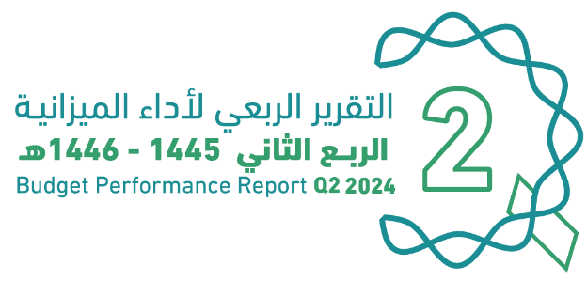
العنوان | Subject
مقدمة | INTRODUCTION
الميزانيـــــة العامـــــة للدولــــــة للسنة المالية 1446/1445هـ (2024م) | The Government Budget For FY 2024
الملخص التنفيذي لأداء الميزانيـــــة العامـــــة للدولــــــة للنصف الأول من السنة المالية 1446/1445هـ (2024م) | Summary of H1 Performance
الإيرادات | Revenues
المصروفات | Expenditures
التمويل | Financing
رصيد الاحتياطي العام للدولة والحساب الجاري حتى نهاية النصف الأول من السنة المالية 1446/1445هـ (2024م) | Government Reserve and Current Account In H1 of FY 2024
الدين العام | Public Debt
ملحق تعريف البنود | Appendix on the Definition

Summary
الملخص التنفيذي |  | Summary of Q2 Performance
النتائج الفعلية لأداء الميزانية للربع الثاني من السنة المالية 1445/ 1446هـ (2024م) |  | Actual performance in Q2 of FY 2024
(مليون ريال) |  | (SAR Million)
Revenues
Expenditures
Surplus/(Deficit)

 | 353591.82895
 | 368932.46601
 | -15340.637057

الإيرادات
المصروفات
الفائض/ (العجز)

أداء الميزانية العامة للدولة للربع الثاني من السنة المالية الحالية 1445/ 1446هـ (2024م) | Quarterly Budget Performance Report of FY 2024 Q2 (1445/1446 H)

 |  | Summary of H1 Performance
النتائج الفعلية لأداء الميزانية للنصف الأول من السنة المالية 1446/1445هـ (2024م) |  | Actual performance in H1 of FY 2024
(مليون ريال) |  | (SAR Million)
Revenues
Expenditures
Surplus/(Deficit)
 | #REF!
الإيرادات | 595767
النفقات | 603946
الفائض/ (العجز) | -8179

الإيرادات
المصروفات
الفائض/ (العجز)

أداء الميزانية العامة للدولة للربع الثاني من السنة المالية الحالية 1445/ 1446هـ (2024م) | Quarterly Budget Performance Report of FY 2024 Q2 (1445/1446 H)

*تم تقريب الأرقام إلى اقرب فاصلة عشرية |  |  | * Figures are rounded up to the nearest decimal point

